Hoja1
Folio | Fecha | Hora | Contenido | Ubicacion ant | Ubicacion nue | Horas Inv | Minutos | Usuario
4321 | 2024-11-29 | 11:13:38 |  | MESA1 | MESA1 | 1.69 | 101 | 5
4321 | 2024-11-29 | 16:55:38 | El equipo llego para hacer comparaciones con otra tolva en diagnostico sin embargo la que se nos presto era una de las tolvas que tambien estaban defectuosas. Aun asi se reviso y se encontro que hay unos cables que estan corroidos por oxido y puede que esto sea lo que provoca que no de bien su lectura. Aun se esta revisando y haciendo comparaciones con la otra tolva dañada. | MESA1 | MESA1 | 4.34 | 260 | 5 | 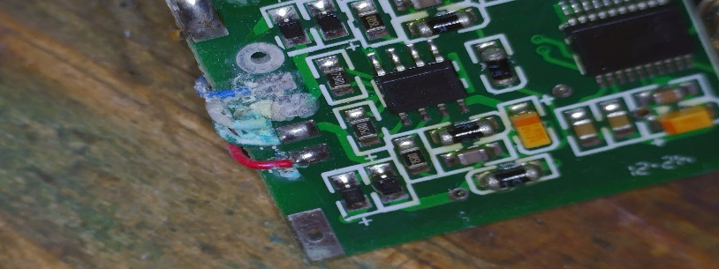
4321 | 2024-11-30 | 13:02:00 | Se comparo la tarjeta con el otro equipo y ambas funcionan igual. Para las pruebas se alimento la tarjeta de la tolva y se reviso tanto la salida del circuito convertidor analogico digital como la señal que sale del amplificador operacional que se encarga de acondicionar la señal y si varia de acuerdo al peso. Sin embargo no sabemos si esta lectura es correcta porque ambas tolvas eran de las tres dañadas que tiene el equipo. | MESA1 | MESA1 | 0.04 | 2 | 5
4321 | 2024-12-02 | 11:28:05 |  | MESA1 | MESA1 | 0.02 | 1 | 5
4321 | 2024-12-02 | 11:29:32 | Se deja el equipo listo para prueba. Solo se le encontro el problema de los cables corroidos por el oxido. Se midio la salida en el osciloscospio y si cambia la señal respecto al peso. | MESA1 | MESA1 | 0.19 | 12 | 5 | 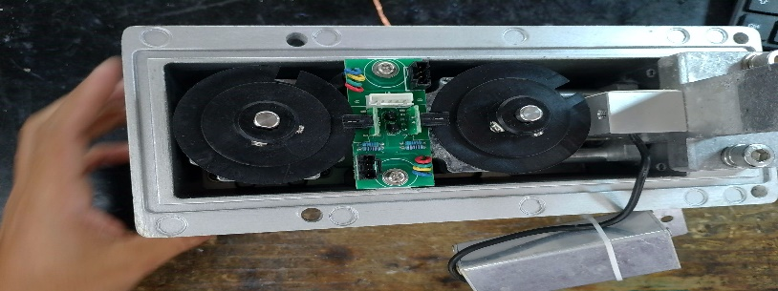 | 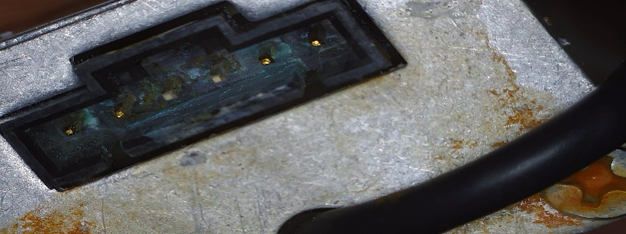
4321 | 2024-12-02 | 12:05:22 |  | MESA1 | MESA1 | 0 | 0 | 5
4321 | 2024-12-03 | 11:33:44 | Se Realiza salida del Equipo el Estatus cambio a : LISTO PARA PRUEBAS SE DA SALIDA AL EQUIPO COMO LISTO PARA PRUEBAS EL 03/12/2024 |  |  | 0 | 0 | 999

